상품제안서
ST-367 장미콤팩트 손거울 | 상품코드: F02227

 |  |  |  |  |  |  | 02-412-0044 | www.easy1.co.kr
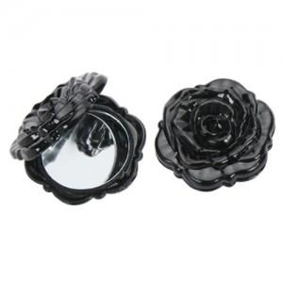

【상세/제작정보】 | 200개이하는 20,000원의 인쇄비가 추가됩니다.(실크인쇄)

【인쇄/포장옵션】 | 실크 / 포장지포장

【공급단가】 | 수량 | 100~ | 300~ | 500~ | 1,000~ | 3,000~
*VAT별도 | 단가 | 2,160원 | 2,080원 | 2,000원 | 1,920원 | 1,870원

【상품 URL】 | https://dev.easy1.co.kr:443/src/goods_detail.php?gdno=2227

